工作表1
Particle_11237
特效位置還是錯誤
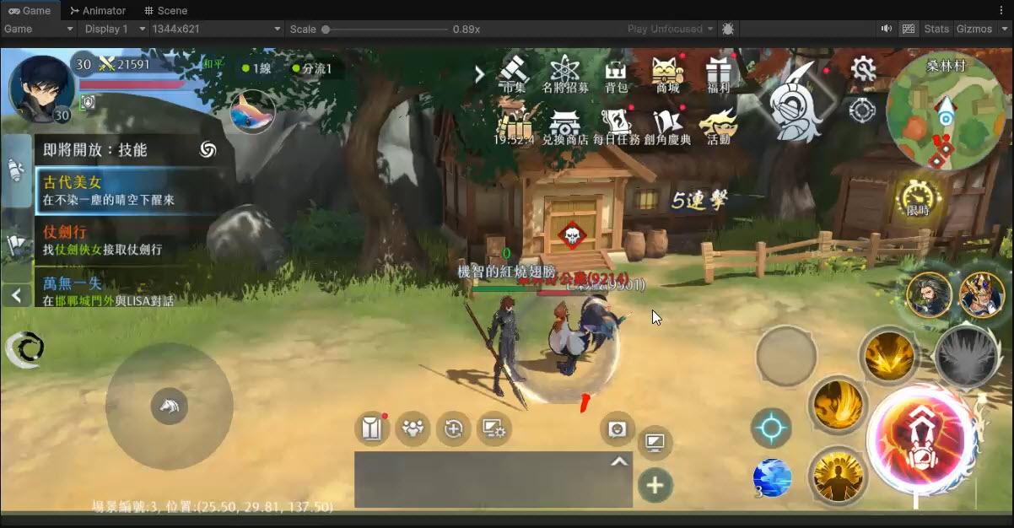

麻煩位置調成(0.0.0)

Particle_09006
1.把這幾個特效移除 | 目前特效
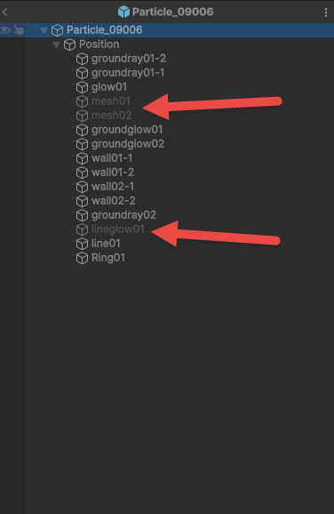

 | 調整後

2.牆壁一開始透明度不要太低，不然會有一段時間看不到牆壁，或是改回原版的牆壁(不閃爍)
3.地板的特效麻煩注意一下重疊處會有過亮的問題，再麻煩美術視情況調整(我是直接粗暴透明度調成100)
4.把所有特效的loop勾起來就是遊戲內狀態特效會顯示的樣子(遊戲中狀態特效會強制loop)
Particle_09006

外圈與護頓等其他一樣有光圈

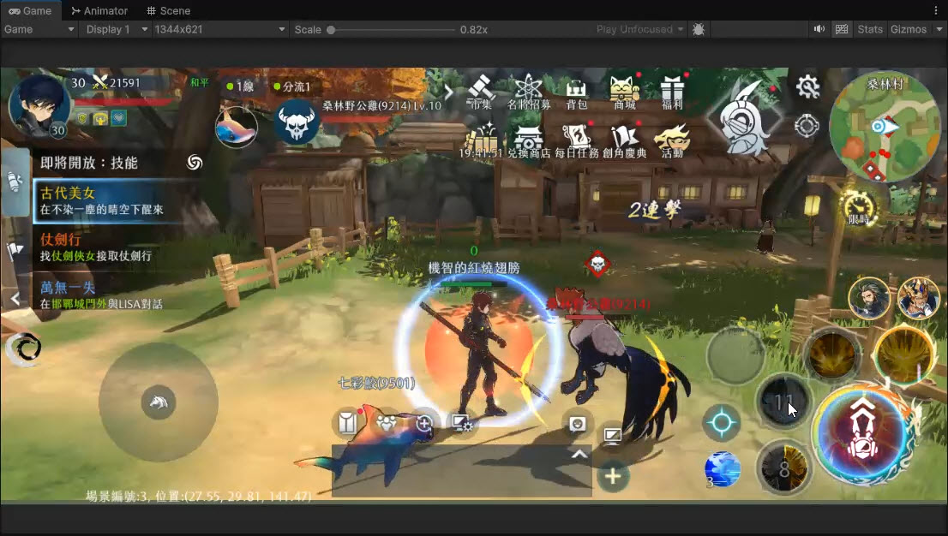
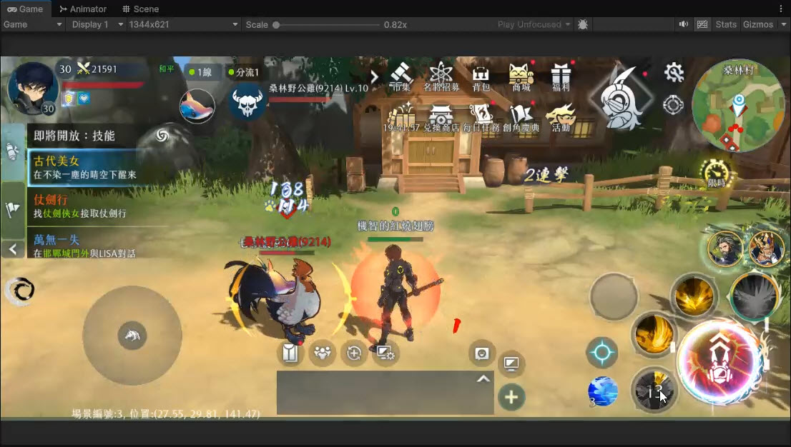

護盾的外圍光圈

